１


No.388
 | 統計ニュース
平成31年（2019）
3月号
いじめゼロ そんな未来を つくりたい
 |  | 和歌山県の推計人口（平成31年2月1日現在）
 |  | 総 数 931,006人 （男437,821人、女493,185人）
 |  | 世帯数 393,229世帯

 | 発行 和歌山県企画部調査統計課 和歌山市小松原通1-1 TEL 073-441-2385(直通) FAX 073-441-2386

住民基本台帳からみる外国人住民の人口移動等について

 | 『住民基本台帳人口移動報告』（総務省）は、住民基本台帳に基づき、国内における人口移動の状況を明らかにするもので、転入・転出者などの移動者数を提供しています。平成30年の結果から、外国人住民を含めた移動者数が公表されるようになりました。（国外からの転入者及び国外への転出者は含まず） そこで今回は、住民基本台帳等の統計データから和歌山県内における外国人の地域間移動の状況及び人口の推移をご紹介します。

 | ■外国人住民の地域間人口移動について（平成26年〜）

 | １．県全体の状況 総務省『住民基本台帳移動報告』（平成31年1月31日公表）によると、平成30年の和歌山県における外国人住民の転入者は811人（男369人、女442人）、転出者は545人（男276人、女269人）であり、266人の転入超過となっています。転入者・転出者共に増加傾向にあり、転入超過数は過去5年で最大となっています（図表1）。都道府県別の状況をみると、転入超過となっているのは29道府県、転出超過となっているのは18都府県です。転入超過が最も多いのは埼玉県の7,616人、転出超過が最も多いのは千葉県の▲5,035人であり、和歌山県は19番目です。 年齢三区分別転入超過の割合は、0～14歳が▲3.4％、15歳～64歳が102.3％、65歳以上が1.1％で、中でも20歳～29歳の転入超過（174人）が6割以上を占めています。 和歌山県と他の都道府県間の外国人住民の移動者数をみると、転入者・転出者共に大阪府が最も多く、87人の転入超過となっています。大都市圏でみると、大阪圏及び名古屋圏に対し転入超過、東京圏に対し転出超過となっています（図表2）。そのほか、28都道府県に対し転入超過、14県に対し転出超過となっています（図表3）。また、平成26年から5年連続で転入超過となっている府県が12あります。

 |  |  | （図表2）他都道府県に対する外国人住民の転入超過の状況（平成30年）

 | （図表3）和歌山県が外国人住民の転入（転出）超過となっている都道府県一覧（平成30年） 多い順
 | 転入超過 | 北海道、宮城県、山形県、茨城県、栃木県、埼玉県、東京都、富山県、山梨県、岐阜県、静岡県、愛知県、三重県、滋賀県、京都府、大阪府、兵庫県、奈良県、島根県、岡山県、広島県、徳島県、香川県、愛媛県、福岡県、佐賀県、熊本県、大分県
 | 転出超過 | 秋田県、福島県、群馬県、千葉県、神奈川県、新潟県、石川県、福井県、長野県、鳥取県、山口県、長崎県、鹿児島県、沖縄県
 |  | ※太字は5年連続
 | ２．市町村別の状況 平成30年の外国人住民の人口移動について、市町村別の状況をみると、転入者・転出者共に最も多いのは和歌山市で、39人の転入超過となっています。そのほか25市町で転入超過、転出超過となっているのは御坊市及び上富田町です（図表4）。

２
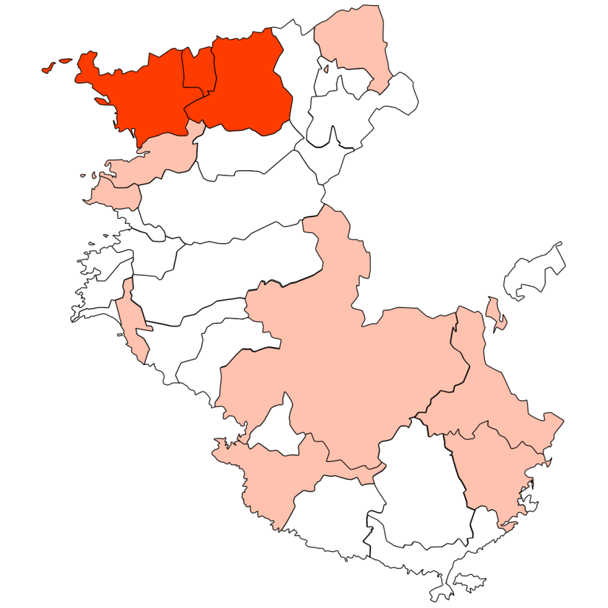
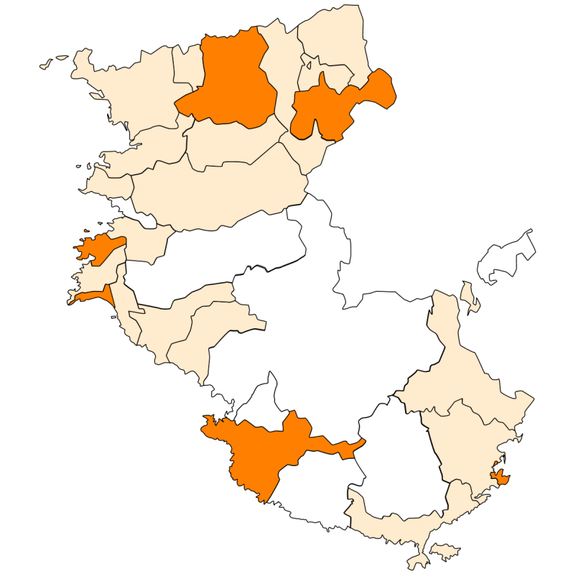
■外国人人口の推移（平成25年～平成30年）

１．県全体の状況 総務省『住民基本台帳に基づく人口、人口動態及び世帯数』（平成30年7月11日公表）によると、平成30年1月1日における和歌山県の外国人人口は6,326人で、平成25年と比べて745人（13.3％）増加しています（図表5）。総人口（日本人+外国人）に占める割合は約0.6％となっています。男女別では、男性が37.7％、女性が62.3％となり、女性の人口が男性の人口の1.5倍以上となっています。 外国人人口の年齢三区分別の割合をみると、0歳～14歳が4.0％、15歳～64歳が81.4％、65歳以上が14.6％で、生産年齢人口が8割以上を占めています（図表6）。

（図表5）外国人人口の推移（平成25年～平成30年） | （図表6）外国人人口と日本人人口の年齢三区分別割合比較（平成30年）

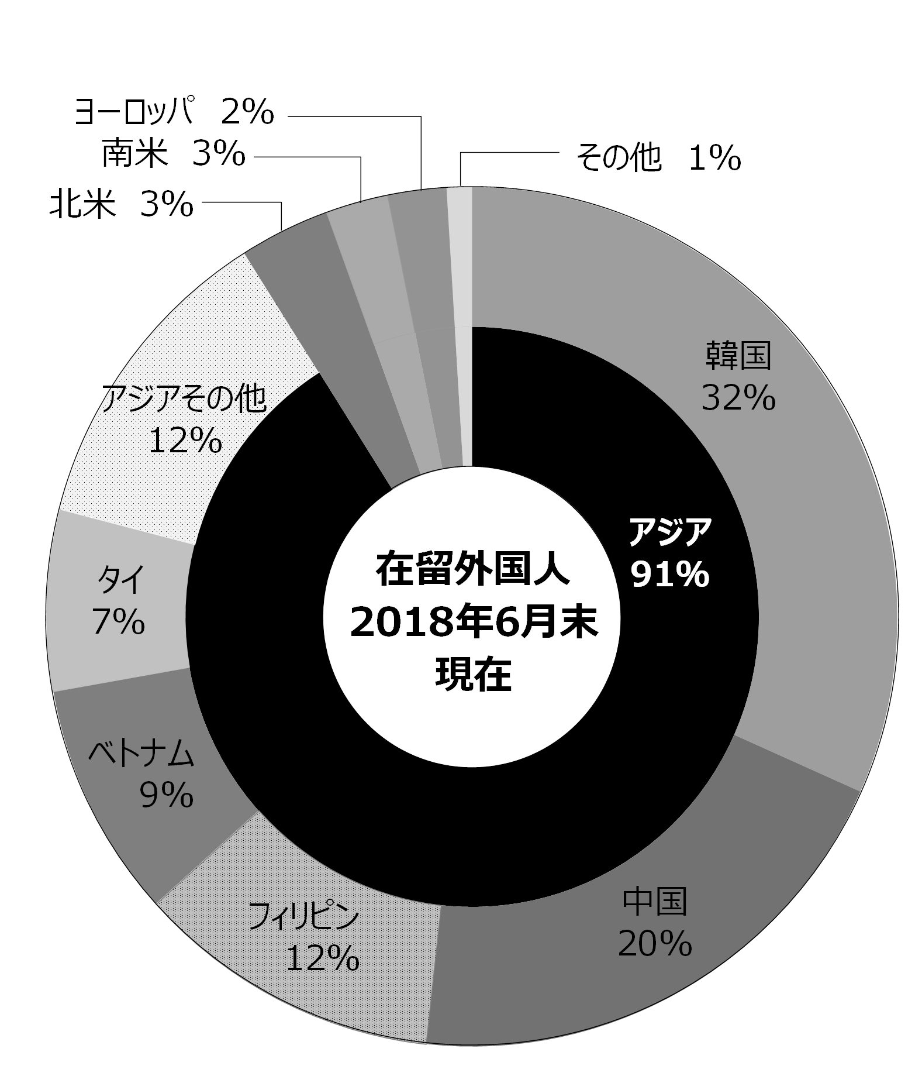
法務省『在留外国人統計』（平成30年6月末現在、平成30年9月19日公表）から在留外国人の国籍別及び在留資格別の状況をみると、国籍別では、韓国、中国、フィリピン等アジアが9割以上を占めています（図表7）。在留資格別では、「特別永住者」及び「永住者」が半数以上を占めています。平成25年と割合を比較してみると、「技能実習」や「留学」「技術・人文・国際業務」の割合が増加していることがわかります（図表8）。 | （図表7）県内在留外国人の国籍・地域別割合（平成30年6月末現在）

（図表8）県内在留外国人の主な在留資格の割合
（平成25年6月末現在、平成30年6月末現在）

２．市町村別の状況 市町村別の外国人人口が最も多いのは和歌山市（3,351人）で、次いで岩出市（340人）、紀の川市（325人）、橋本市（289人）の順となっており、紀北地域の市部で約7割（68.1％）を占めています。なお、郡部で外国人人口が100人以上である町村は、白浜町（177人）、那智勝浦町（135人）の2町です。（図表9）。 平成25年から外国人人口が増加しているのは23市町、減少しているのは6市町です。中でも、由良町、高野町、太地町、美浜町、白浜町、紀の川市は平成25年と比べて1.5倍以上増加しています（図表10）。また、橋本市、御坊市、紀の川市、九度山町、高野町、有田川町、由良町の７市町については5年連続で増加しています。 総人口に占める外国人人口の割合が高い市町村は、高野町（1.1％）、和歌山市（0.9％）、御坊市（0.9％）、那智勝浦町（0.9％）です。

（図表9）市町村別の外国人人口（平成30年） | （図表10）市町村別外国人人口の増加率（平成25年→平成30年）

３
指 標 の 動 向
 | １ 鉱工業生産指数

年.月 | 和歌山県 製造工業 |  |  |  |  |  |  |  |  | 全 国 製造工業 | 近 畿 製造工業
 |  |  | 鉄 鋼 |  | 金属製品 | 機 械 | 化 学 | 石油･石炭 | ﾌﾟﾗｽﾁｯｸ製品

 | 平成22(2010)年=100 |  |  |  |  | （原 指 数） |  |  |  | （原 指 数）
平成23(2011) |  | 106.5 |  | 104.2 | 91.3 | 117.6 | 104.2 | 90.8 | 101.3 | - | -
24(2012) |  | 100.2 |  | 100.3 | 81.6 | 104.4 | 101.9 | 90.8 | 103.0 | - | -
25(2013) |  | 99.8 |  | 101.0 | 51.3 | 102.7 | 110.4 | 87.3 | 103.7 | 99.2 | 98.6
26(2014) |  | 103.5 |  | 93.1 | 60.6 | 117.5 | 109.8 | 87.9 | 102.2 | 101.1 | 101.2
27(2015) |  | 98.6 |  | 71.0 | 60.4 | 116.6 | 110.9 | 81.8 | 105.2 | 100.0 | 100.0
28(2016) |  | 105.8 |  | 72.9 | 53.5 | 130.1 | 116.6 | 91.5 | 122.0 | 100.0 | 100.8
29(2017) |  | 107.1 |  | 76.5 | 67.7 | 131.0 | 114.7 | 84.8 | 120.3 | 103.1 | 103.3
30(2018) |  | 108.4 |  | 78.5 | 72.4 | 133.2 | 114.2 | 80.4 | 120.9 | 104.1 | 104.0

 | (季節調整済指数) |  |  |  |  |  |  |  |  | (季節調整済指数)

2017. 12 |  | 109.1 |  | 78.7 | 45.8 | 143.7 | 108.9 | 70.3 | 124.9 | 105.8 | 103.8
2018. 1 |  | 117.4 |  | 77.7 | 46.1 | 176.7 | 105.1 | 80.7 | 116.5 | 100.8 | 101.8
2 |  | 100.3 |  | 78.9 | 29.5 | 124.5 | 103.9 | 75.9 | 117.3 | 103.5 | 104.5
3 |  | 104.3 |  | 82.1 | 23.3 | 122.9 | 112.9 | 78.5 | 120.0 | 105.7 | 106.6
4 |  | 109.6 |  | 80.9 | 53.6 | 134.9 | 116.2 | 88.6 | 117.9 | 105.4 | 105.0
5 |  | 109.7 |  | 81.6 | 47.4 | 137.8 | 118.3 | 79.3 | 114.8 | 104.8 | 105.4
6 |  | 105.7 |  | 81.4 | 74.0 | 130.5 | 112.2 | 71.8 | 118.6 | 103.4 | 102.1
7 |  | p105.9 |  | 73.1 | 51.2 | 133.0 | 117.3 | 75.5 | 120.3 | 102.9 | 101.9
8 |  | p107.3 |  | 81.6 | 39.4 | 134.4 | 106.8 | 86.1 | 121.1 | 103.3 | 103.8
9 |  | p99.9 |  | 67.6 | 105.7 | 109.8 | 109.2 | 86.7 | 120.2 | 102.9 | 102.5
10 |  | p113.8 |  | 78.3 | 132.7 | 134.8 | 117.1 | 66.5 | 124.7 | 105.9 | 106.5
11 |  | p116.9 |  | 81.4 | 206.4 | 132.7 | 128.7 | 91.0 | 126.1 | 104.8 | 104.4
12 |  | p109.0 |  | 77.5 | 125.8 | 126.8 | 119.0 | 78.0 | 132.6 | 104.7 | p103.0

注1) | 「p」は速報値です。
注2) | 全国・近畿の数値については、平成27年基準に移行されておりますので、数値の比較を行うなど、利用の際はご注意ください。

 | ２ 景気動向指数

景気動向指数（CI：一致指数）
 | 和歌山県（CI） H22=100 | 全国（CI） H27=100
20.1 | 118.1 | 104.2
 | 124.3 | 104.6
 | 119.3 | 103.6
 | 120.4 | 102.7
 | 122.8 | 102.7
６ | 113.7 | 100.2
 | 118.4 | 99.5
 | 114.9 | 96.1
 | 114.0 | 95.3
 | 105.4 | 92.2
 | 105.0 | 86.9
 | 99.8 | 81.7
21.1 | 92.5 | 75.4
 | 88.7 | 70.0
 | 82.7 | 69.3
 | 82.4 | 70.4
 | 79.7 | 72.3
6 | 86.0 | 73.4
 | 84.5 | 74.1
 | 80.8 | 75.8
 | 84.2 | 78.0
 | 87.5 | 80.0
 | 88.1 | 81.6
 | 88.8 | 83.2
22.1 | 92.2 | 85.7
 | 94.2 | 86.8
 | 98.4 | 87.7
 | 94.5 | 88.9
 | 100.5 | 88.3
6 | 96.0 | 88.8
 | 97.8 | 89.3
 | 106.6 | 90.0
 | 107.1 | 90.2
 | 104.9 | 89.8
 | 104.7 | 91.9
 | 103.1 | 91.7
23.1 | 111.2 | 91.9
 | 110.9 | 93.1
 | 114.7 | 86.8
 | 110.0 | 85.3
 | 111.1 | 87.3
６ | 111.8 | 89.5
 | 110.2 | 90.9
 | 108.9 | 91.9
 | 105.0 | 92.6
 | 104.2 | 94.4
 | 100.7 | 92.9
 | 101.5 | 95.0
24.1 | 101.0 | 95.4
 | 104.9 | 96.1
...
年.月 | 景気動向指数 |  | 景気先行指数
 | CI | DI | CLI
 | 平成22(2010)年=100
平成22(2010) | 100.0 | 64.3
23(2011) | 108.3 | 52.4
24(2012) | 101.0 | 50.0 | 100.5
25(2013) | 101.4 | 61.9 | 100.8
26(2014) | 96.8 | 41.7 | 100.1
27(2015) | 85.2 | 46.4 | 99.2
28(2016) | 85.4 | 55.9 | 99.8
29(2017) | 82.3 | 57.1 | 100.3

＜参考＞景気先行指数（CLI） ※下注参照
 | 全国（CLI） | 和歌山県（CLI）
20.1 | 100.5 | 103.7
 | 100.6 | 103.6
 | 100.7 | 103.4
 | 100.7 | 103.2
 | 100.6 | 103.1
６ | 100.4 | 102.8
 | 100.1 | 102.4
 | 99.7 | 102.0
 | 99.2 | 101.4
 | 98.6 | 100.7
 | 98.0 | 99.8
 | 97.4 | 99.0
21.1 | 96.9 | 98.2
 | 96.7 | 97.6
 | 96.6 | 97.2
 | 96.7 | 97.0
 | 96.9 | 96.9
6 | 97.3 | 96.9
 | 97.6 | 97.1
 | 98.0 | 97.2
 | 98.3 | 97.4
 | 98.6 | 97.5
 | 98.9 | 97.6
 | 99.2 | 97.8
22.1 | 99.4 | 97.9
 | 99.6 | 98.1
 | 99.8 | 98.2
 | 99.9 | 98.3
 | 100.0 | 98.4
6 | 100.0 | 98.7
 | 100.0 | 99.0
 | 100.0 | 99.3
 | 100.0 | 99.6
 | 100.0 | 99.9
 | 100.0 | 100.3
 | 100.1 | 100.7
23.1 | 100.2 | 101.1
 | 100.2 | 101.4
 | 100.2 | 101.5
 | 100.1 | 101.4
 | 100.0 | 101.2
６ | 100.0 | 101.0
 | 100.0 | 100.7
 | 99.9 | 100.5
 | 99.8 | 100.3
 | 99.8 | 100.2
 | 99.8 | 100.2
 | 99.8 | 100.2
24.1 | 99.9 | 100.2
 | 99.9 | 100.3
...
2017. 11 | 85.1 | 71.4 | 100.2
12 | 84.4 | 85.7 | 100.1
2018. 1 | 89.8 | 71.4 | 100.0
2 | 84.0 | 42.9 | 99.9
3 | 84.4 | 57.1 | 99.8
4 | 93.3 | 42.9 | 99.7
5 | 93.7 | 71.4 | 99.7
6 | 87.7 | 57.1 | 99.7
7 | 87.8 | 28.6 | 99.7
8 | 92.1 | 57.1 | 99.9
9 | 86.6 | 42.9 | 100.1
10 | 91.3 | 57.1 | 100.4
11 | 94.3 | 57.1 | 100.8

注1) | CI：各指標の前月比での変化率を１つの指標に合成したもの。景気の変動の相対的な大きさやテンポを示します。
 | DI：景気に敏感な経済指標を３ヶ月前と比較し、５０％を基準に景気判断する方法。景気の方向性を示します。
 | CLI：地域の景気動向を的確・早期に把握するために作成されたＯＥＣＤ基準の景気先行指数です。(資料出所 関西学院大学産業研究所)
注2) | 全国の数値については、10月より、平成27年基準に移行されておりますので、数値の比較を行うなど、利用の際はご注意ください。

 | ３ 物価指数，家計消費支出

年.月 | 消費者物価指数 総合 |  |  |  | 消費者物価指数 |  | 企業向け サービス 価格指数 | 国内企業 物価指数 注3） | 家計消費支出（月平均）
 |  |  |  |  | 生鮮食品を除く総合 |  |  |  | (農林漁家世帯を含む)
 | 和歌山市 |  | 全 国 |  | 和歌山市 | 全 国 |  |  | 和歌山市 |  | 全 国
 |  |  |  |  |  |  |  |  | 二人以上の 世帯 | 勤労者世帯 注1） | 勤労者世帯
 | (2015年=100) |  |  |  |  |  | (2010年=100) | (2015年=100) | 千円 | 千円 | 千円
平成22(2010) |  | 96.8 |  | 96.5 | 96.9 | 96.9 | 100.0 | 97.4 | 235.1 | 267.3 | 318.3
23(2011) |  | 96.4 |  | 96.3 | 96.6 | 96.6 | 99.3 | 98.8 | 252.8 | 299.9 | 308.8
24(2012) |  | 96.3 |  | 96.2 | 96.5 | 96.6 | 99.0 | 98.0 | 244.9 | 283.0 | 313.9
25(2013) |  | 96.8 |  | 96.6 | 97.0 | 96.9 | 99.0 | 99.2 | 258.5 | 278.5 | 319.2
26(2014) |  | 99.5 |  | 99.2 | 99.6 | 99.5 | 101.6 | 102.4 | 265.0 | 319.2 | 318.8
27(2015) |  | 100.0 |  | 100.0 | 100.0 | 100.0 | 102.7 | 100.0 | 278.5 | 327.1 | 315.4
28(2016) |  | 100.1 |  | 99.9 | 100.0 | 99.7 | 103.0 | 96.5 | 247.2 | 274.4 | 309.6
29(2017) |  | 100.7 |  | 100.4 | 100.3 | 100.2 | 103.8 | 98.7 | 238.9 | 275.0 | 313.1

2017. 12 |  | 101.4 |  | 101.2 | 100.8 | 100.7 | 104.3 | 100.0 | 278.1 | 279.1 | 352.1
2018. 1 |  | 101.7 |  | 101.3 | 100.7 | 100.4 | 103.7 | 100.3 | 233.3 | 246.1 | 317.7
2 |  | 101.6 |  | 101.3 | 100.8 | 100.6 | 104.0 | 100.4 | 208.0 | 244.7 | 289.2
3 |  | 101.4 |  | 101.0 | 100.7 | 100.6 | 104.5 | 100.3 | 226.9 | 256.0 | 335.0
4 |  | 101.5 |  | 100.9 | 101.1 | 100.9 | 104.7 | 100.4 | 217.3 | 234.6 | 335.0
5 |  | 101.6 |  | 101.0 | 101.2 | 101.0 | 104.6 | 101.0 | 228.2 | 207.9 | 312.4
6 |  | 101.3 |  | 100.9 | 101.0 | 101.0 | 104.7 | 101.3 | 209.8 | 208.3 | 292.0
7 |  | 100.8 |  | 101.0 | 100.4 | 100.9 | 104.9 | 101.8 | 237.9 | 248.6 | 310.0
8 |  | 101.5 |  | 101.6 | 100.8 | 101.2 | 104.9 | 101.7 | 254.9 | 302.4 | 319.9
9 |  | 101.5 |  | 101.7 | 100.8 | 101.3 | 104.9 | 102.0 | 218.1 | 241.5 | 302.7
10 |  | 101.5 |  | 102.0 | 100.8 | 101.6 | 105.3 | 99.7 | 214.2 | 238.8 | 315.4
11 |  | 101.5 |  | 101.8 | 100.8 | 101.6 | 105.5 | 99.7 | 217.1 | 275.7 | 303.5
12 |  | 101.4 |  | 101.5 | 100.8 | 101.4 | p105.4 | 100.9 | 232.5 | 278.7 | 351.0

注1) | 勤労者世帯とは「二人以上の世帯のうち、勤労者世帯」を指します。
注2) | 「p」は速報値、「r」は訂正値です。
注3) | 国内企業物価指数を2015年基準に改定しています。

